WFDesign
1. Màn hình Danh sách quỹ đất

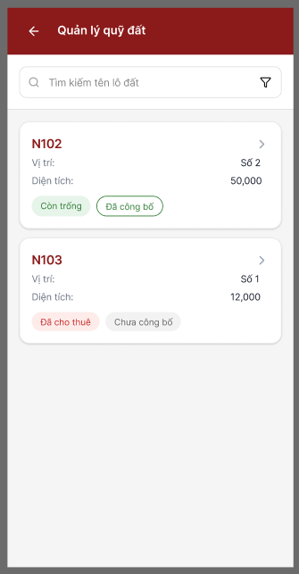

2. Bộ lọc tìm kiếm

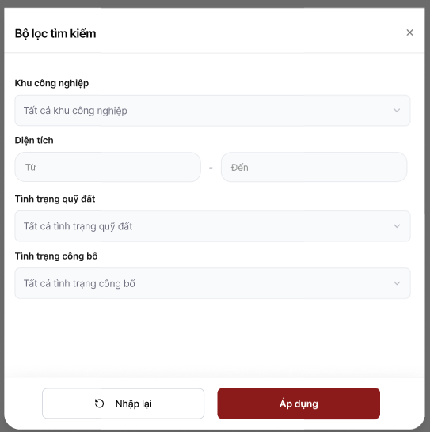

2. Thông tin định danh

3. Màn hình Chi tiết lô đất

3. Thông tin khác

